12_流程图
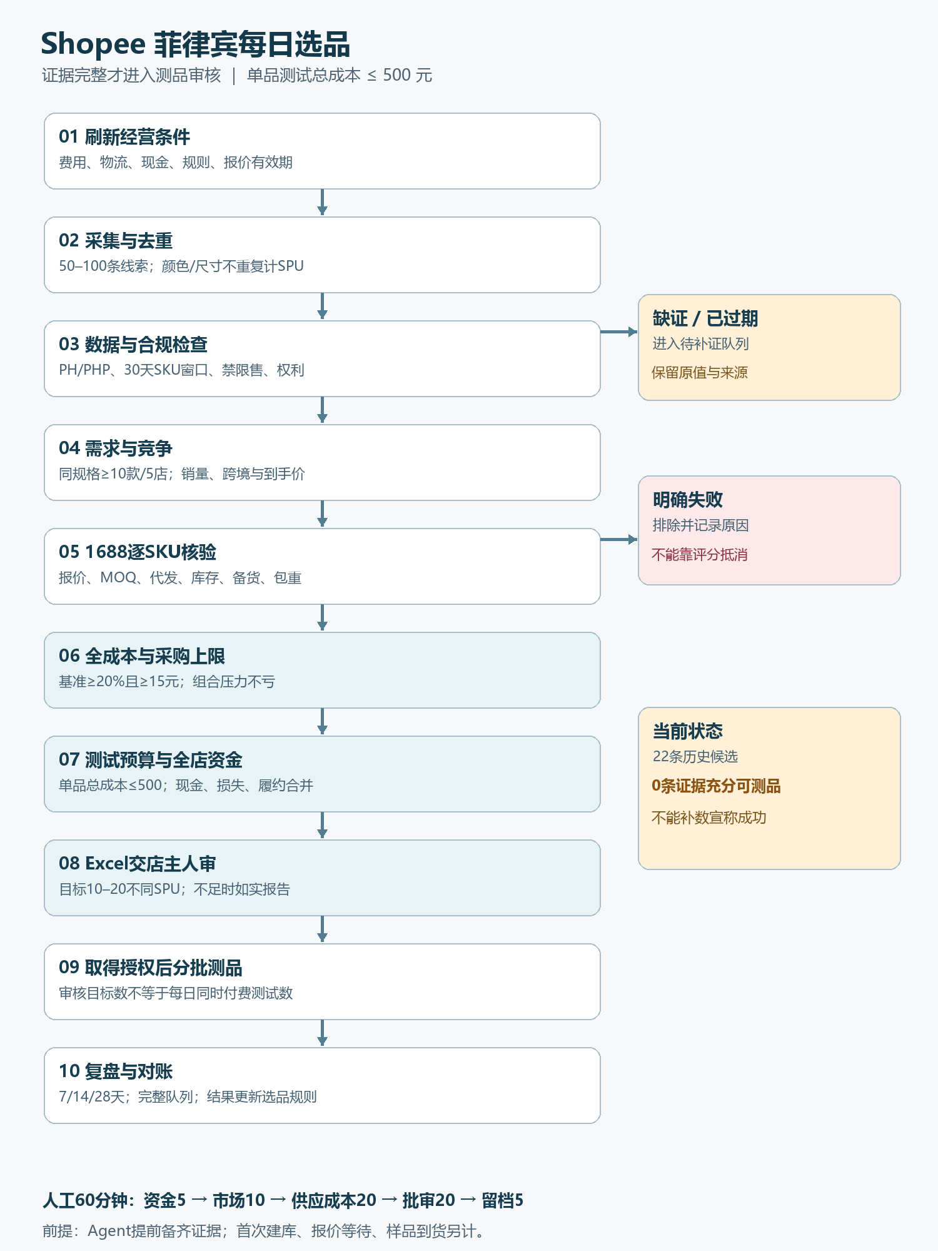
12 · 流程图
完整路径：证据→市场→供应→利润→500元测试→全店现金→人审。

每日选品流程 | 判定 | 输出 | 备注

